차량모델
※ 모든 데이터는 차량 선두부 및 선두대차 300km/h 주행 시 결과

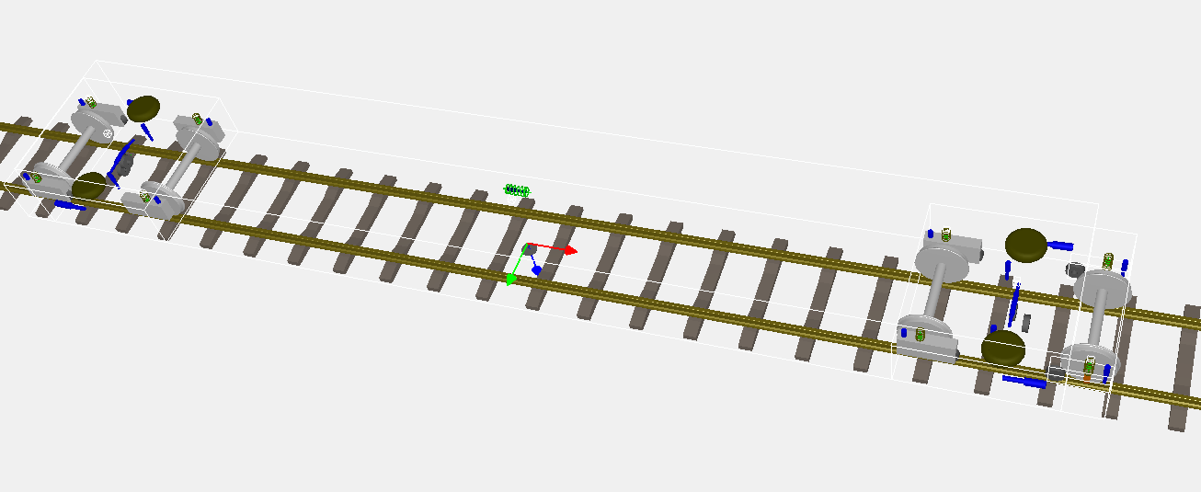

 | < 가속도 센서 위치 >
 |  | 대차 : W2__L |  | 대차 : BC__L | 대차 : W1__L

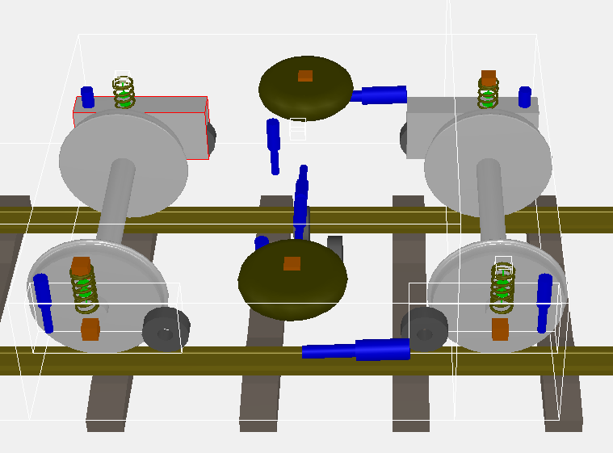

 | 대차 : W2__R |  |  | 대차 : BC__R |  | 대차 : W1__R
 |  | 액슬 : W2_A_axle_R
 |  |  | 차체(대차중앙상부) : B1_C |  | 액슬 : W1_A_axle_R

비선형요댐퍼
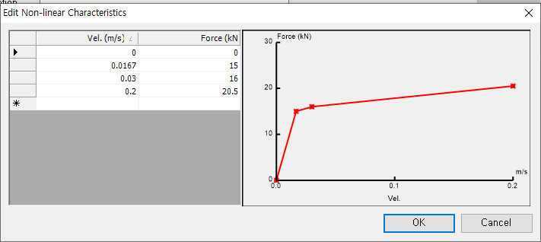
※ 선두대차만 댐핑계수 변경 적용, 후위대차 요댐퍼 100% 고정

요댐퍼
 | 30% | 40% | 50% | 70% | 100%
0 | 0 | 0 | 0 | 0 | 0
0.00501 | 4.5
0.00668 |  | 6
0.00835 |  |  | 7.5
0.0117 |  |  |  | 10.5
0.0167 |  |  |  |  | 15
0.03 | 4.8 | 6.4 | 8 | 11.2 | 16
0.2 | 6.15 | 8.2 | 10.25 | 14.35 | 20.5
 |  |  | yaw damper
 |  |  | 30% | 40% | 50% | 70% | 100%
 | Vel.(m/s) | 0 | 0 | 0 | 0 | 0 | 0
 |  | 0.00501 | 4.5
 |  | 0.00668 |  | 6
 |  | 0.00835 |  |  | 7.5
 |  | 0.0117 |  |  |  | 10.5
 |  | 0.0167 |  |  |  |  | 15
 |  | 0.03 | 4.8 | 6.4 | 8 | 11.2 | 16
 |  | 0.2 | 6.15 | 8.2 | 10.25 | 14.35 | 20.5
 |  |  | Force(kN)

